现场图片 Site Photos
矿场产品现场图片 / Quarry Product Photos
现场实拍用于产品展示；具体粒径、级配及质量指标以报价单和检测报告为准 / Field photos for product presentation. Confirm size, grading and quality against the quotation and test report.

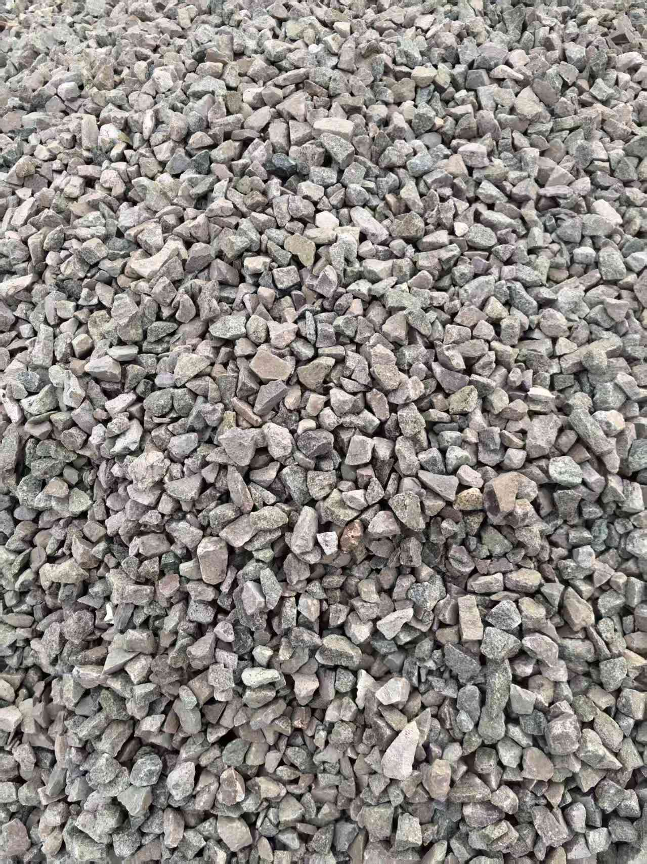
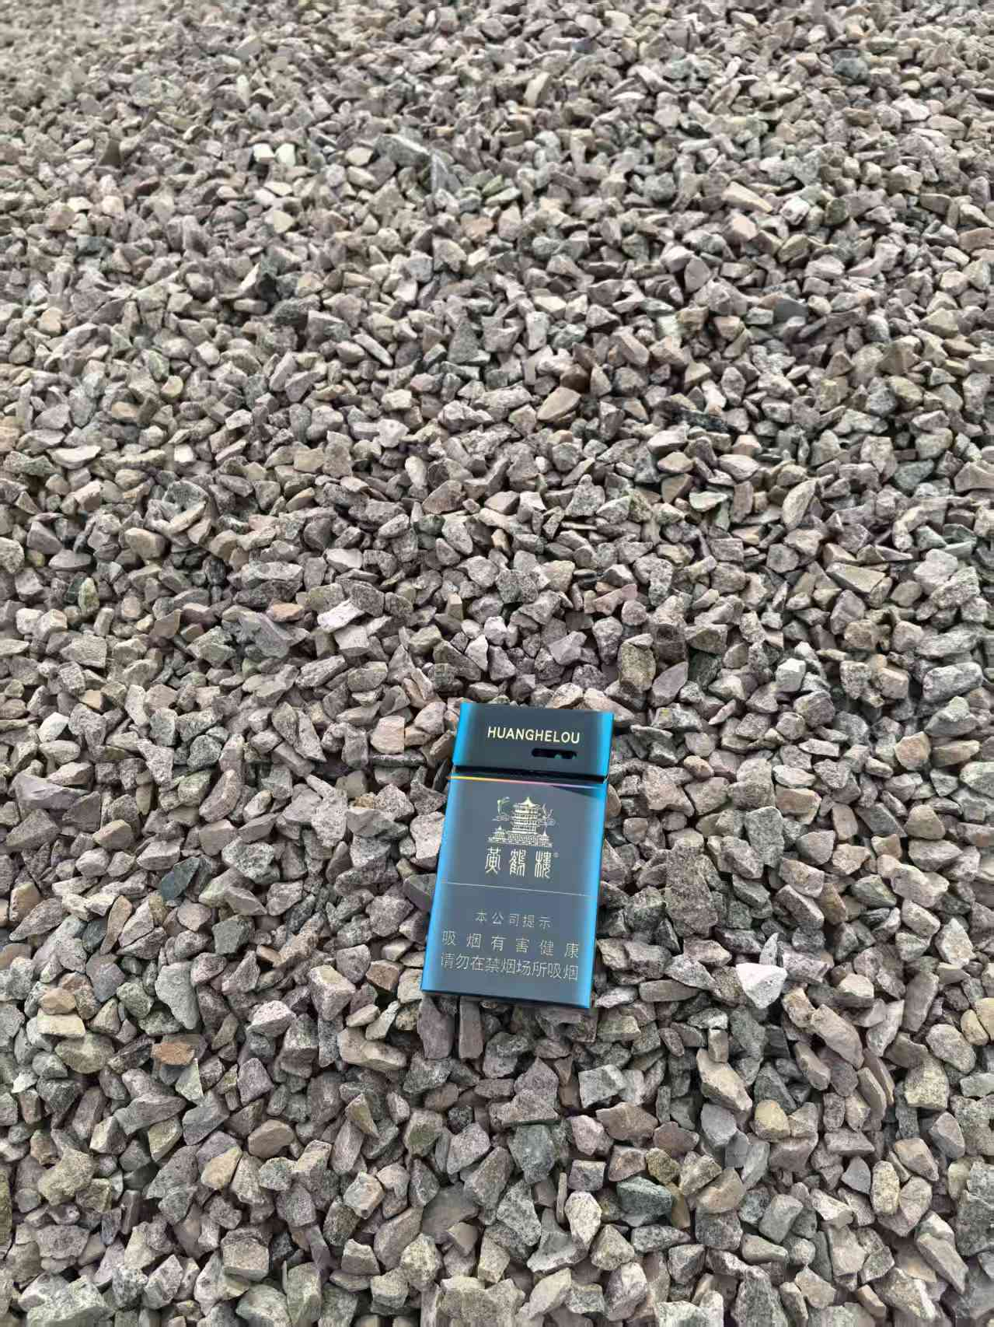

现场产品实拍 01 / Field Product Photo 01 | 现场产品实拍 02 / Field Product Photo 02

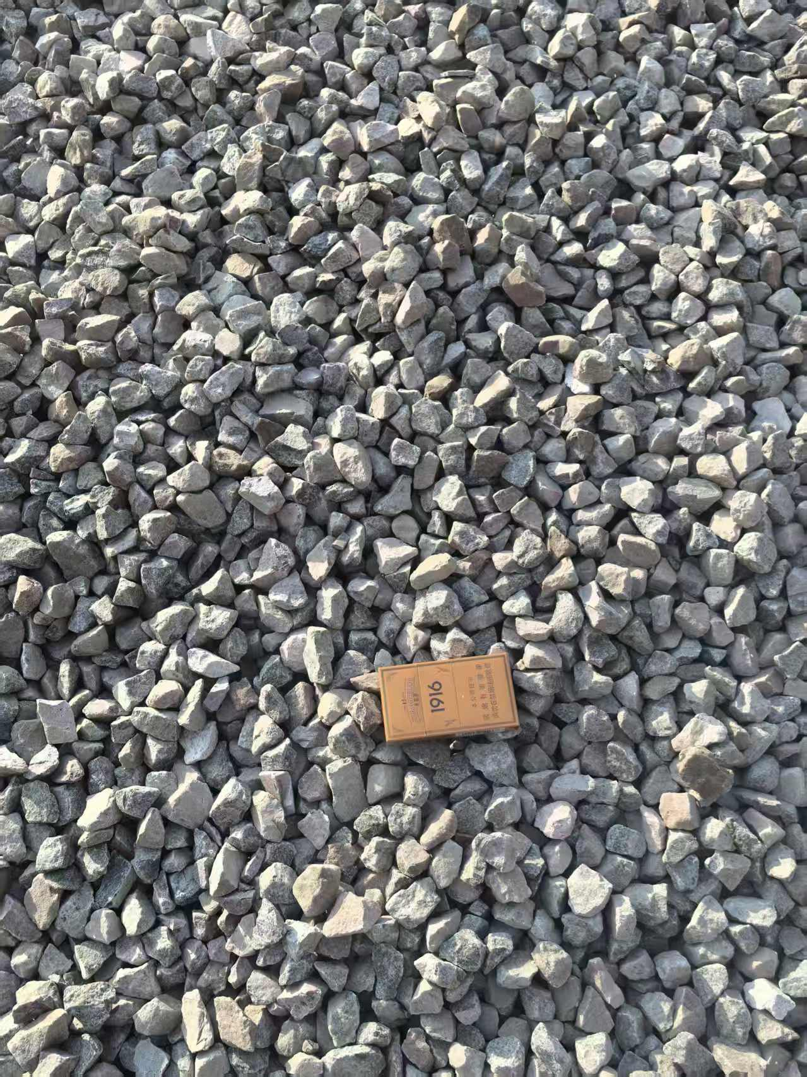
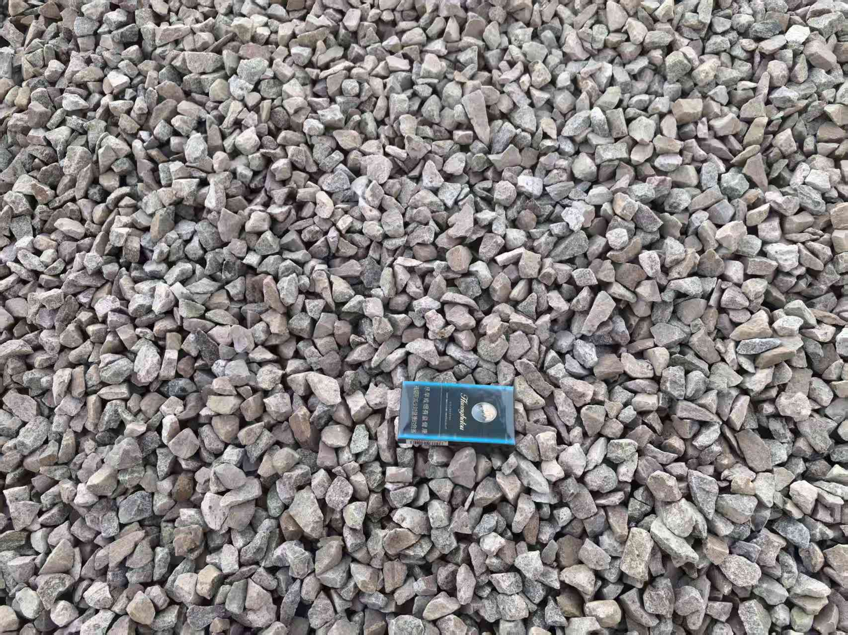

现场产品实拍 03 / Field Product Photo 03 | 现场产品实拍 04 / Field Product Photo 04

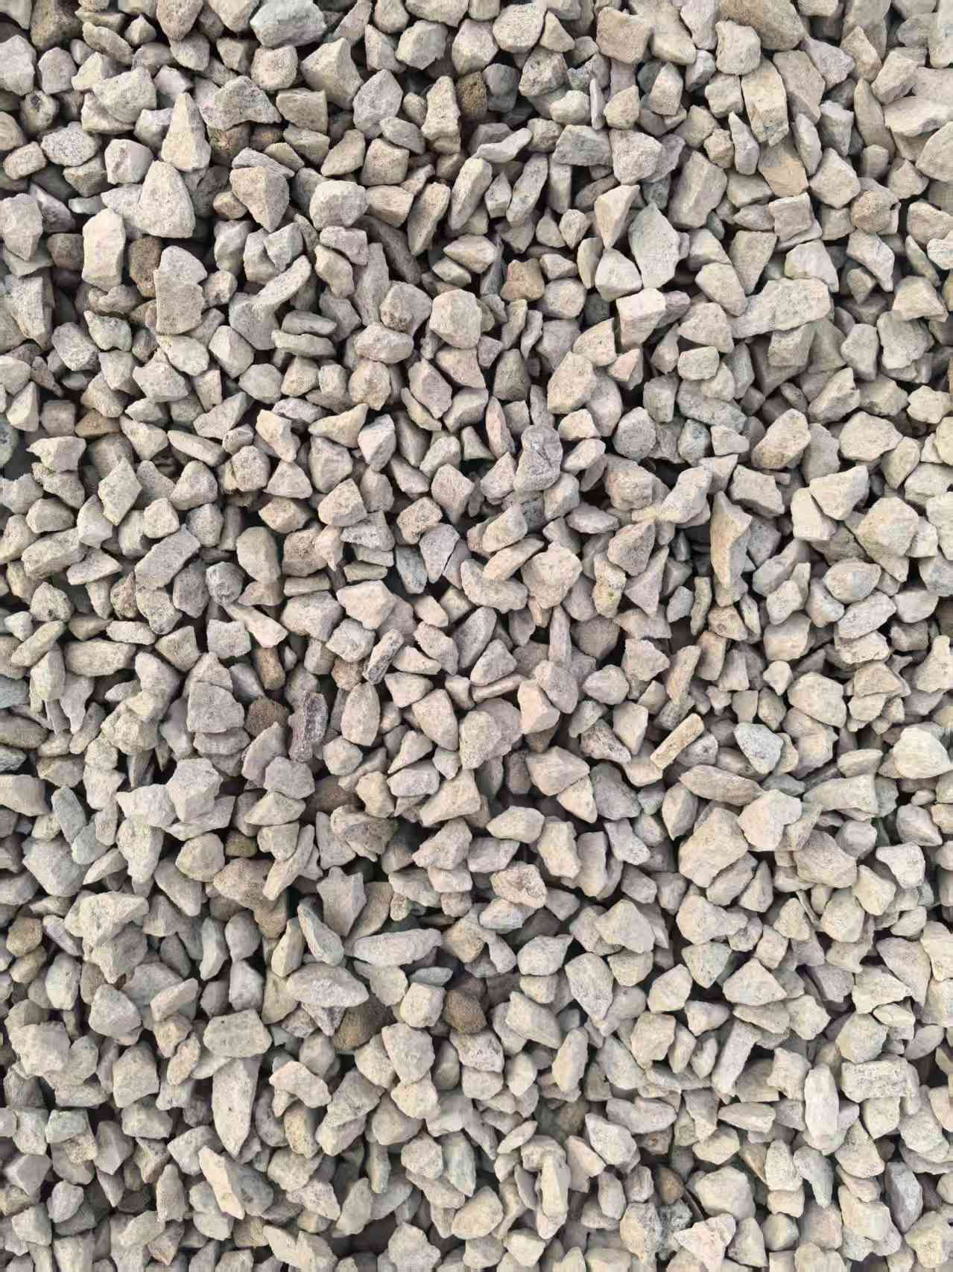
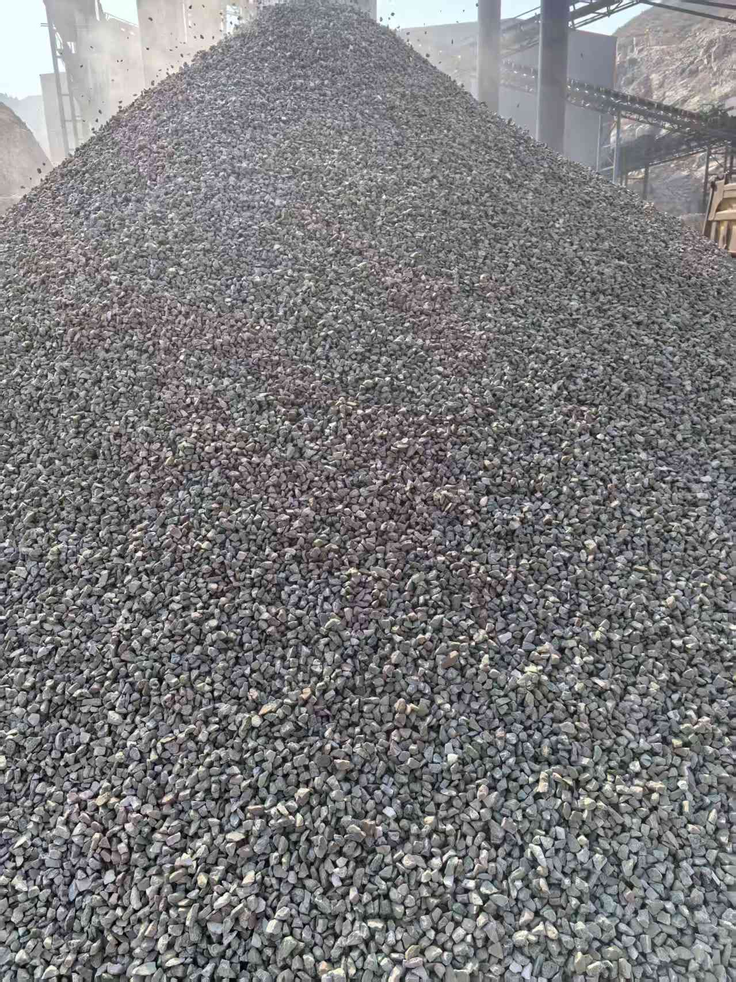

现场产品实拍 05 / Field Product Photo 05 | 现场产品实拍 06 / Field Product Photo 06

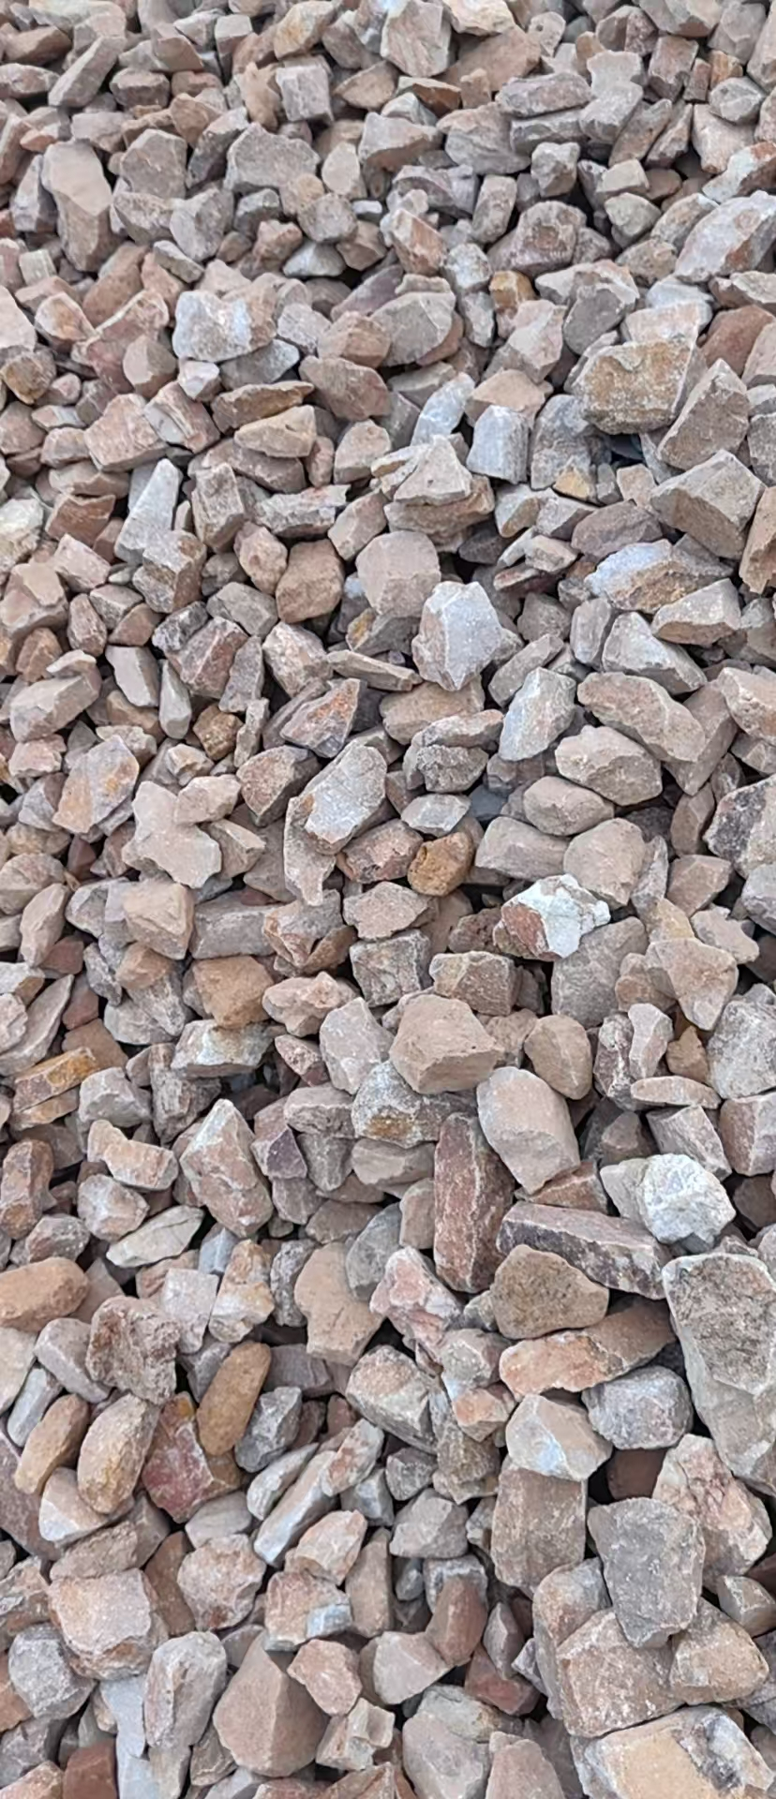
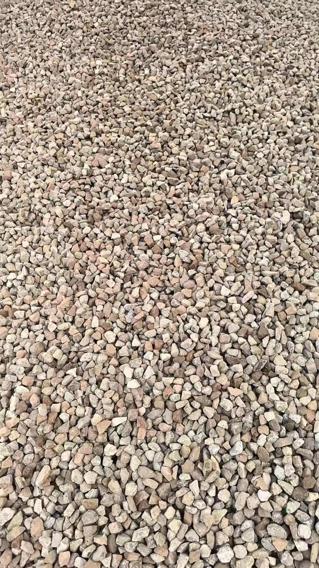

现场产品实拍 07 / Field Product Photo 07 | 现场产品实拍 08 / Field Product Photo 08

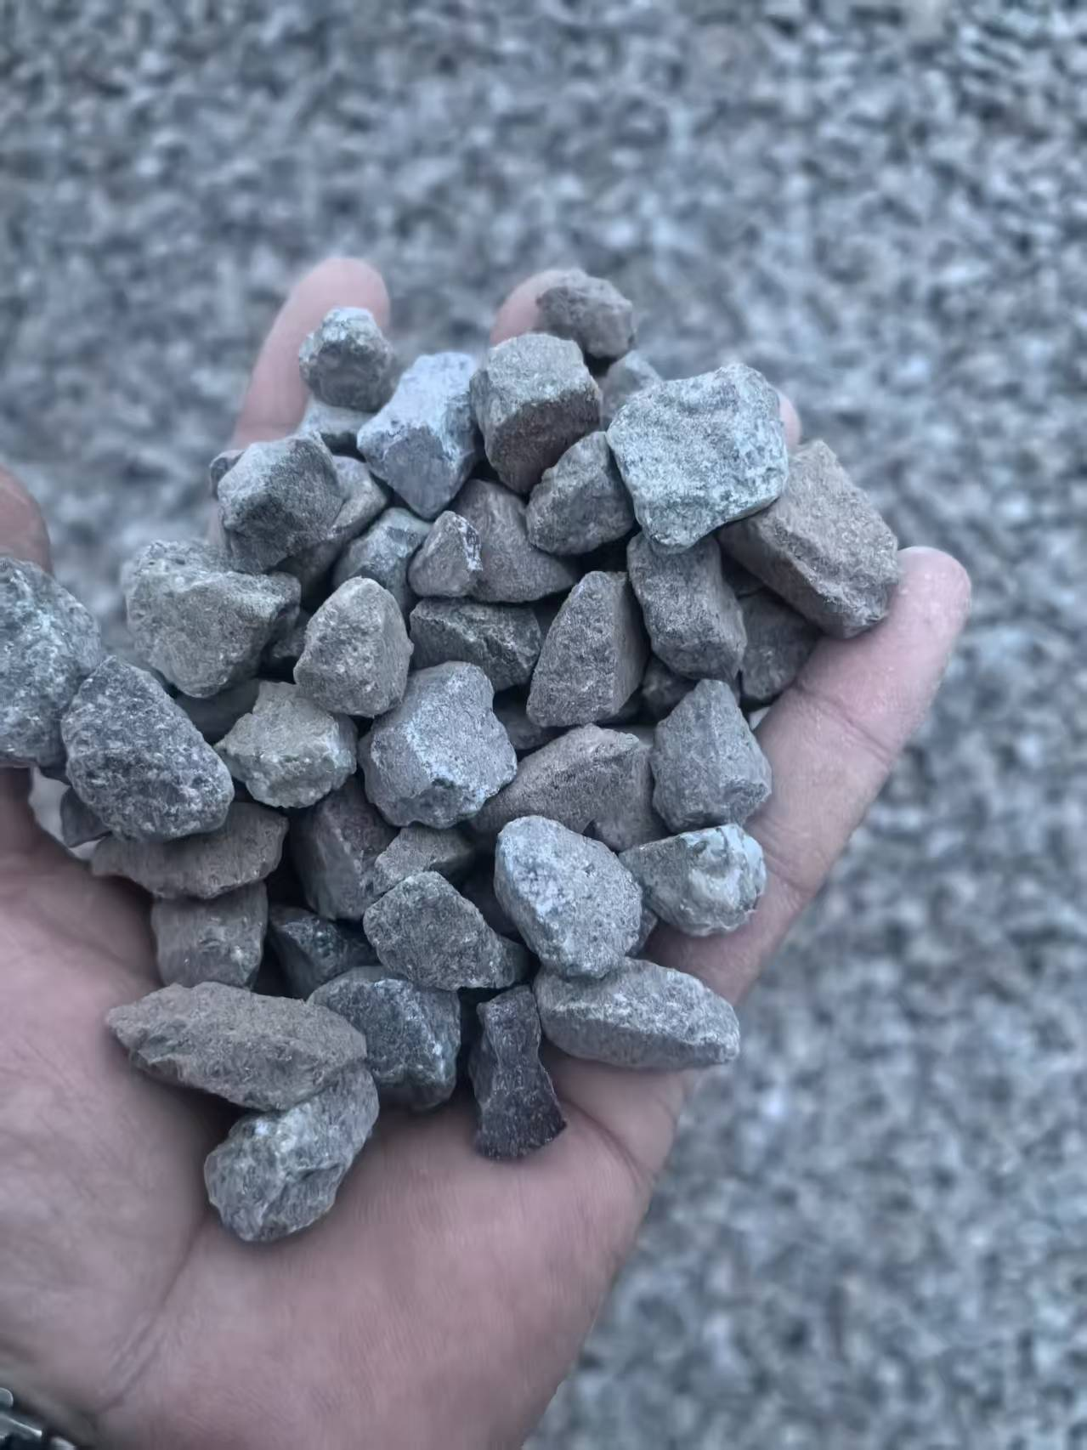
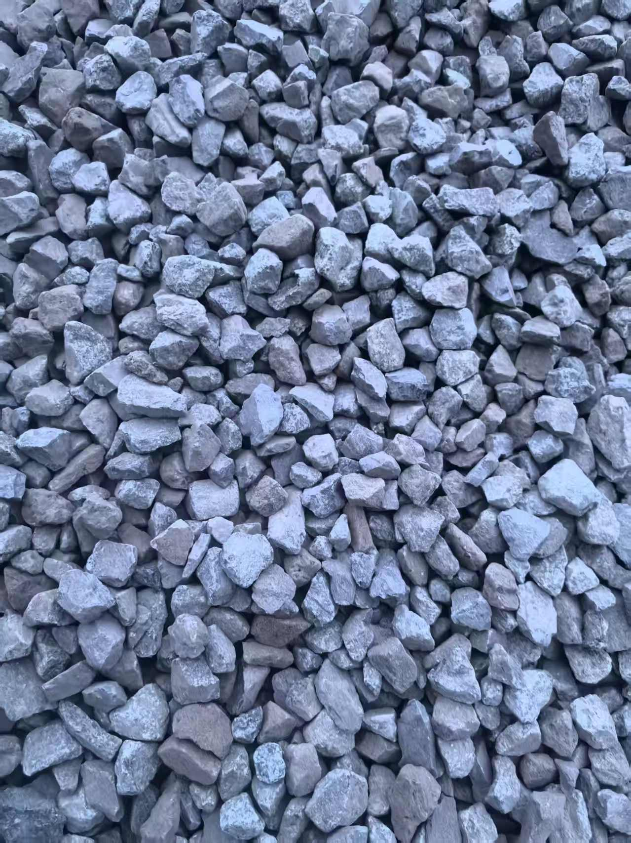

现场产品实拍 09 / Field Product Photo 09 | 现场产品实拍 10 / Field Product Photo 10
图片来源 / Source: 矿场提供的2026-09-04现场素材图片

